Plan1
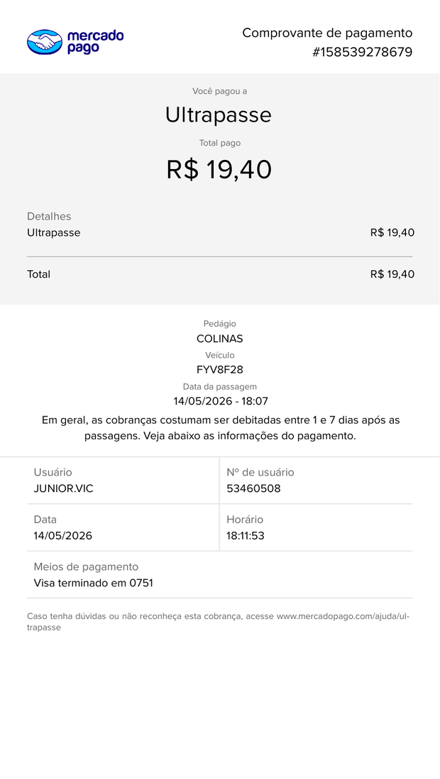       
Nome: |  |  |  | Matrícula: |  | Mês: | REEMBOLSO QUILOMETRAGEM
Thais Mota de Sousa |  |  |  | 15287 |  | abril /Maio | RQ
Função: |  |  | Divisão: |  | C.C.: | Regional
Promotor de vendas

Dia | Empresa / órgão / pessoa contatada / percurso |  |  |  | Km | Assunto / observações
30/04/2026 | Casa - Telhanorte Anhanguera - Casa |  |  |  | 55
2026-02-05 | Casa - Sodimac Home Center campinas - Casa |  |  |  | 43
2026-04-05 | Casa - Sodimac Dom Pedro - Casa |  |  |  | 62
05/05/2026 | Casa - Sodimac Indaiatuba - Casa |  |  |  | 36
2026-06-05 | Casa - Telhanorte Anhanguera - Casa |  |  |  | 55
2026-07-05 | Casa - Sodimac Home Center campinas - Casa |  |  |  | 43
2026-08-05 | Casa - Telhanorte Anhanguera - Casa |  |  |  | 55
2026-09-05 | Casa - Sodimac Home Center campinas - Casa |  |  |  | 43
2026-11-05 | Casa - Telhanorte Anhanguera - Casa |  |  |  | 55
2026-12-05 | Casa - Sodimac Home Center campinas - Casa |  |  |  | 43
13/05/2026 | Casa - Telhanorte Anhanguera - Casa |  |  |  | 55
14/05/2026 | Casa - Sodimac Indaiatuba - Casa |  |  |  | 35
15/05/2026 | Casa - Sodimac Home Center campinas - Casa |  |  |  | 43
16/05/2026 | Casa - Telhanorte Anhanguera - Casa |  |  |  | 55
2025-05-18 | Casa - Sodimac Home Center campinas - Casa |  |  |  | 43
2025-05-19 | Casa - Telhanorte Anhanguera - Casa |  |  |  | 55
2025-05-20 | Casa - Sodimac Sumaré - Casa |  |  |  | 80
2025-05-21 | Casa - Telhanorte Anhanguera - Casa |  |  |  | 55
2023-05-22 | Casa - Sodimac Home Center campinas - Casa |  |  |  | 43
2025-05-23 | Casa - Sodimac Home Center campinas - Casa |  |  |  | 43
2026-05-25 | Casa - Sodimac Indaiatuba - Casa |  |  |  | 35
2026-05-26 | Casa - Sodimac Home Center campinas - Casa |  |  |  | 43
2026-05-27 | Casa - Sodimac Limeira - Casa |  |  |  | 140
2026-05-28 | Casa - Telhanorte Anhanguera - Casa |  |  |  | 55
2026-05-29 | Casa - Sodimac Home Center campinas - Casa |  |  |  | 43
2026-05-30 | Casa - Telhanorte Anhanguera - Casa |  |  |  | 55

Visto sup. imed. / Ger.filial |  | Visto diretor Área / Ger. Regional |  |  | Até data | Custo Km | Quant. Km | Total reemb
 |  |  |  |  |  | R$1.10 | 1368 | R$ 1,504.80

 |  |  |  |  | Assinatura Funcionário:
 |  |  |  |  |  | Thais Mota de Sousa

 |  |  |  |  |  |  | REEMBOLSO PEDÁGIO
Nome: |  |  |  | Matrícula: |  | Mês: | RP
PLANILHA DE PEDÁGIOS E ESTACIONAMENTO
DATA |  | VALOR |  |  | PEDÁGIO OU ESTACIONAMENTO
2026-05-05 |  | 38.8 |  |  | Sodimac Indaiatuba
2026-05-14 |  | 38.8 |  |  | Sodimac Indaiatuba
2026-05-25 |  | 38.8 |  |  | Sodimac Indaiatuba
2026-05-27 |  | 24.2 |  |  | Sodimac Limeira

 |  |  |  |  |  |  | TOTAL: | R$ 140.60

ANEXE ABAIXO OS COMPROVANTES DE PEDÁGIO OU ESTACIONAMENTO

